Postgre インストール方法
Postgre インストール方法
postgresql-9.3.23-1-windows-x64.exeをインストールする
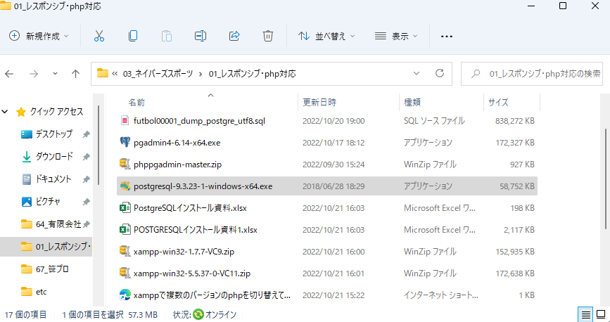

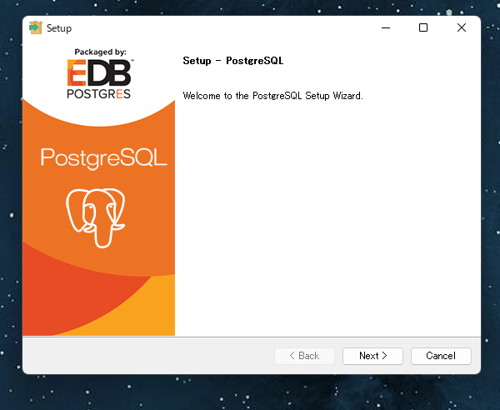

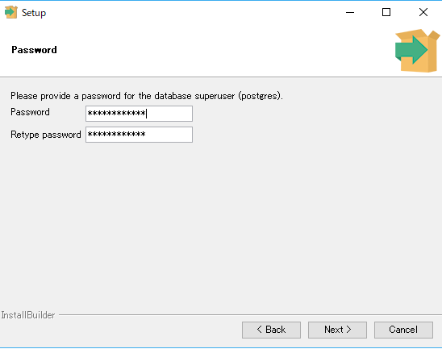

パスワード | azet@0711

下の画面でキャンセルします。
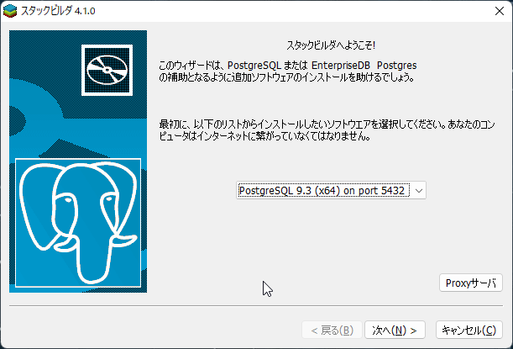

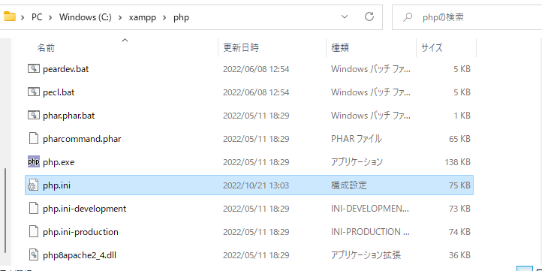
XAMMP側の設定
php.iniの各所を変更。

以下のコメントアウトを外します。
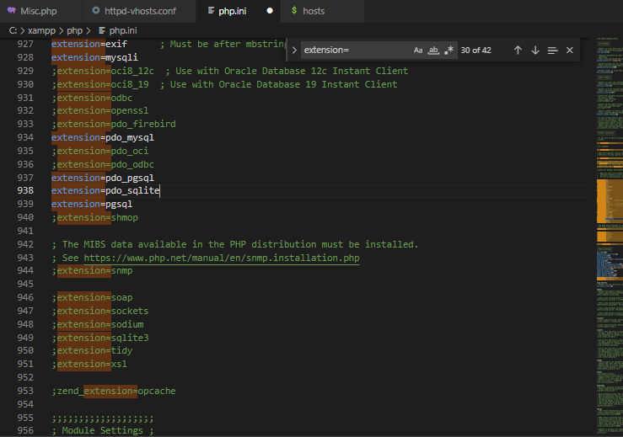

XAMPPのコントロールパネルから「services」をクリックします。
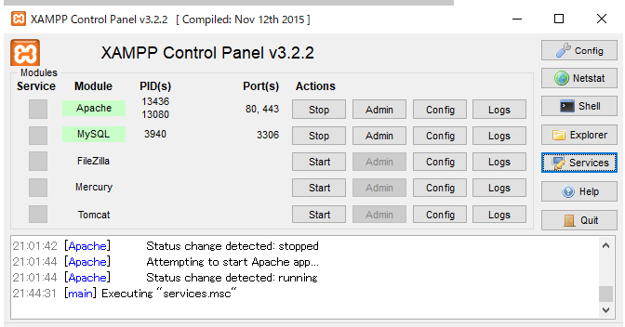

確認して「postgresql-x64-9.3」が起動しています。
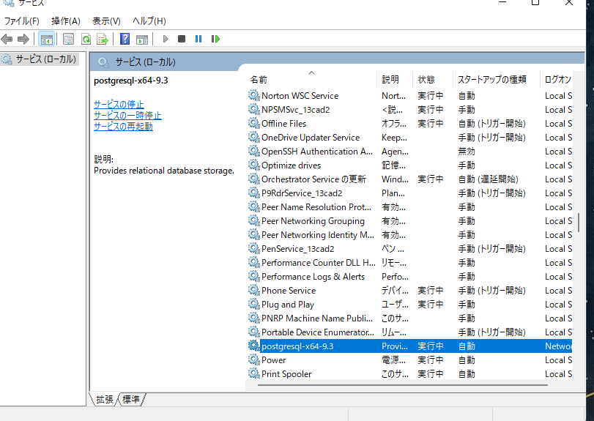

Windows側の設定
このままでは接続できていないのでWindowsの環境変数のPATHを設定します。
「システムのプロパティ」を開きます。（ここに開き方を掲載いたします）
「環境変数」をクリックしましょう。
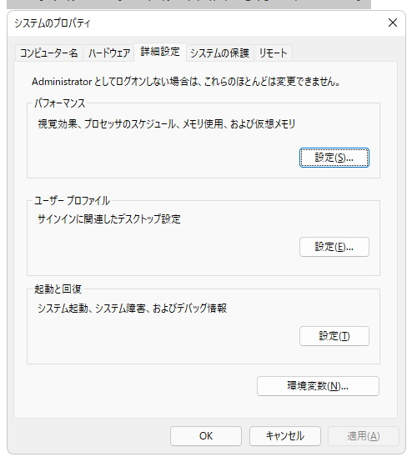

下記の部分を編集します。
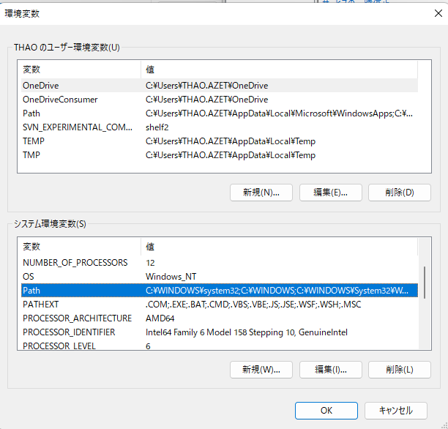

このような画面になります。
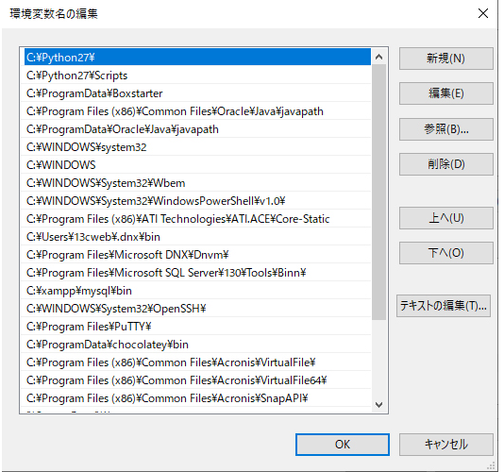

３．システムのプロパティ画面が表示されました。

「新規」からインストール先のパスを追加します。
この辺はインストールしたバージョンによって違いますのでご注意を。
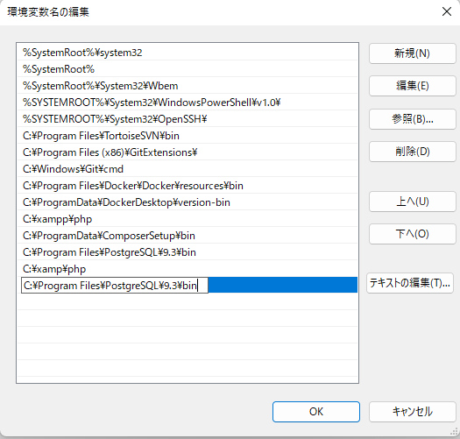

ついでにXAMPPで使う予定ですのでXAMPPのパスも追加しておきます。
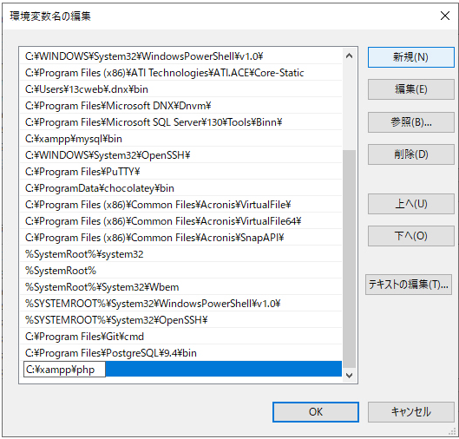

これでコマンドプロンプトからPostgreSQLが動いているか確認します。

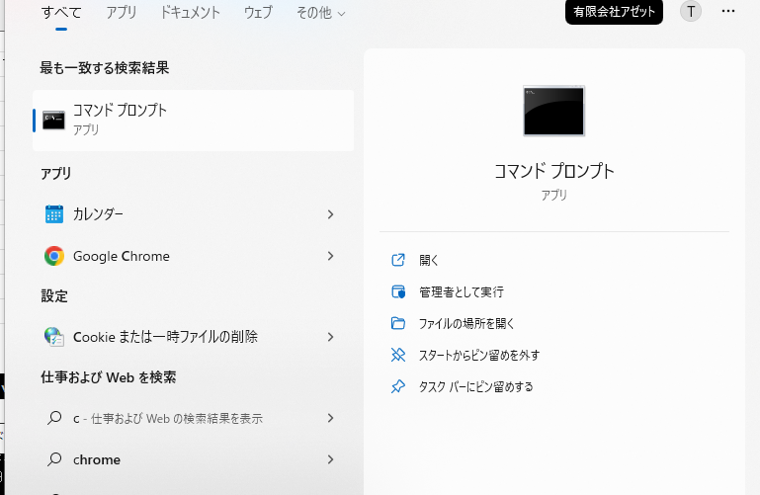

psql --version | と入力してみましょう。 | バージョンが表示されれば成功です。
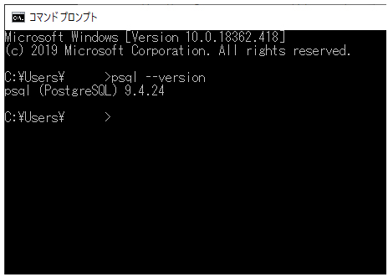

更にログインしてみます。スーパーユーザーの名前は「postgres」です。
自分で設定したパスワードを入れてみましょう。
パスワード入力中に反応はありませんがきちんと入力されていますので入力後エンターを押してください。
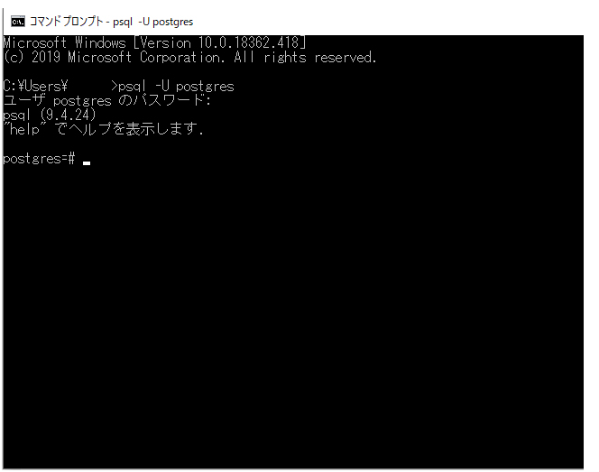

 |  | ログインできました！

phpPgAdminを設定
phppgadminは、Gitにあげてあるファイルを落として利用するとスムーズに利用出来ます。

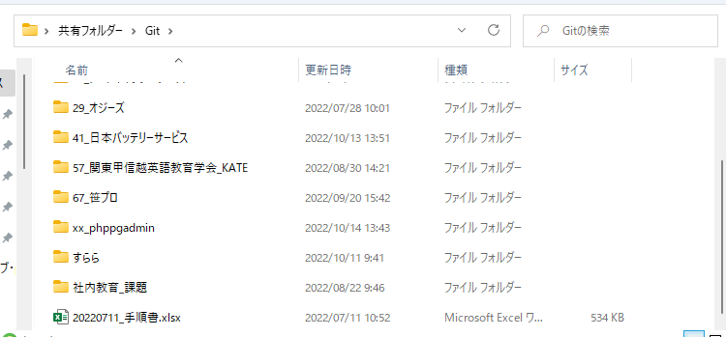

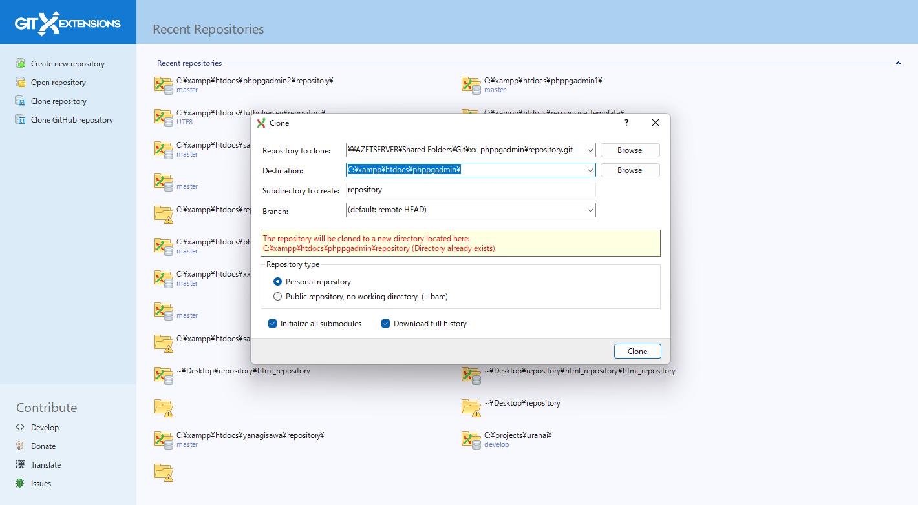

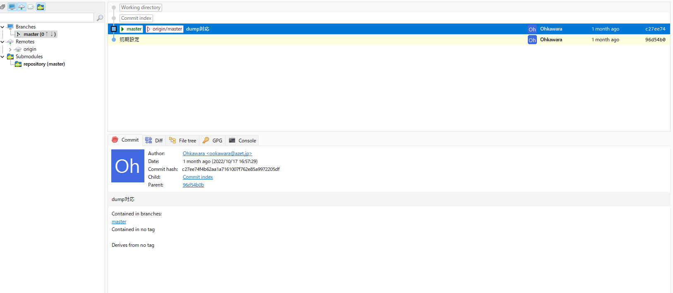

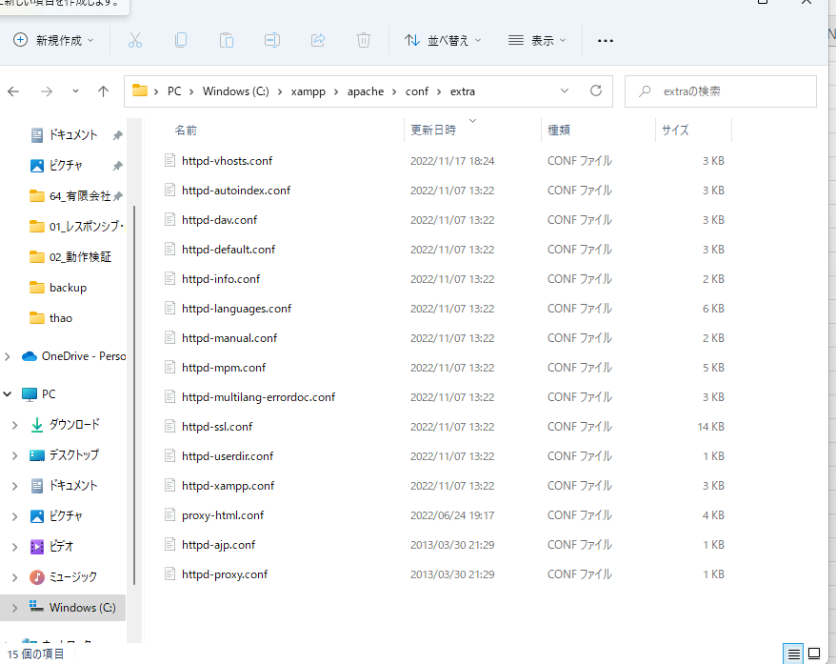

httpd-vhosts.confを設定する

httpd-vhosts.confに、以下を自分の環境に合わせて修正して追加してください。

<VirtualHost *:80> DocumentRoot "C:/xampp/htdocs/phppgadmin/repository" ServerName phppgadmin.test </VirtualHost>
futboljerseyのGitを落として反映する場合は以下を自分の環境に合わせて修正して追加してください。

<VirtualHost *:80> DocumentRoot "C:/xampp/htdocs/futboljersey/repository/www" ServerName futboljersey.test AddType text/html .shtml .html .htm AddOutputFilter INCLUDES .shtml .html .htm </VirtualHost>

hostsにドメインを追加する
hostsのファイルを開きます。（メモ帳で開いなら管理者として実行）
127.0.0.1 phppgadmin.testを追加します。
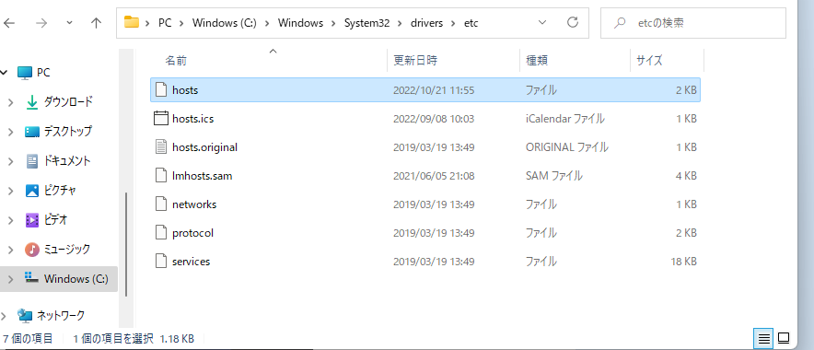

このようになります。
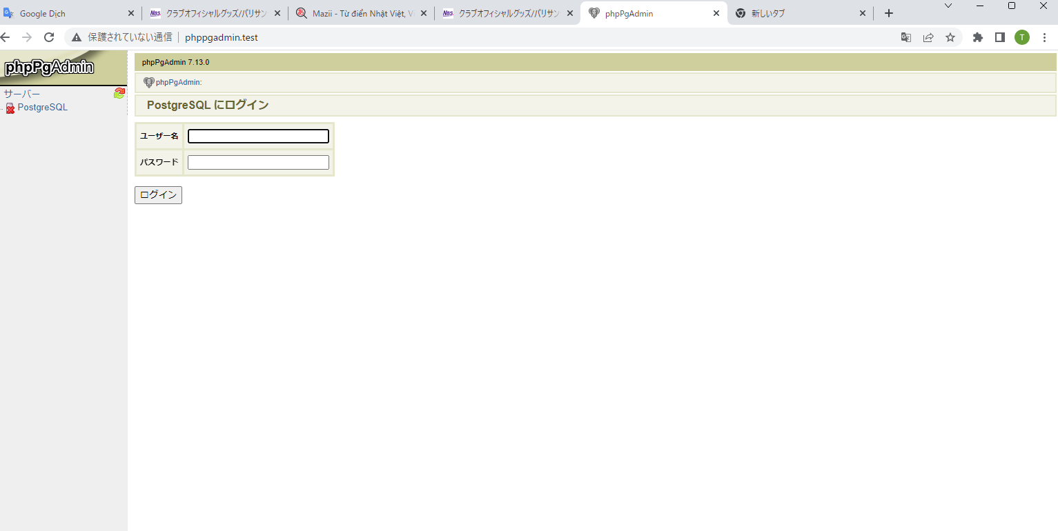

ご注意
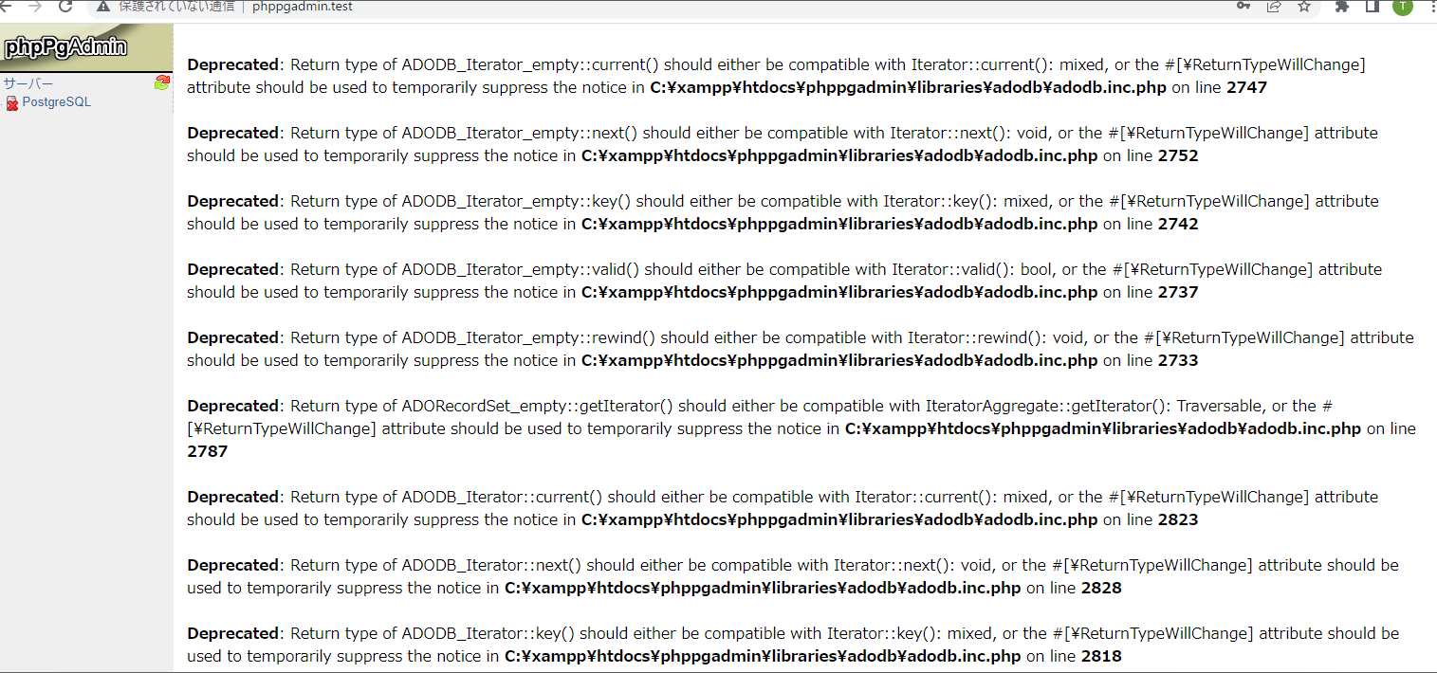

もしロクインできたらこの画面が出たらPHPのバージョンを確認してください。
最新のPHPバージョン 8.1.10 がエーラ出ます。
PHPバージョンを変更してください。（ex phpバージョン7.4.30 )

システムのプロパティを開く方
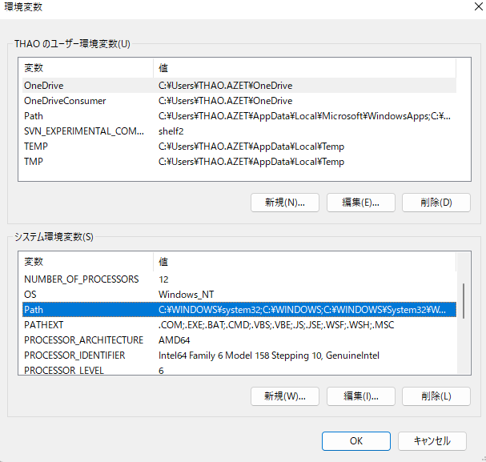
「システムのプロパティ」画面を表示する手順です。
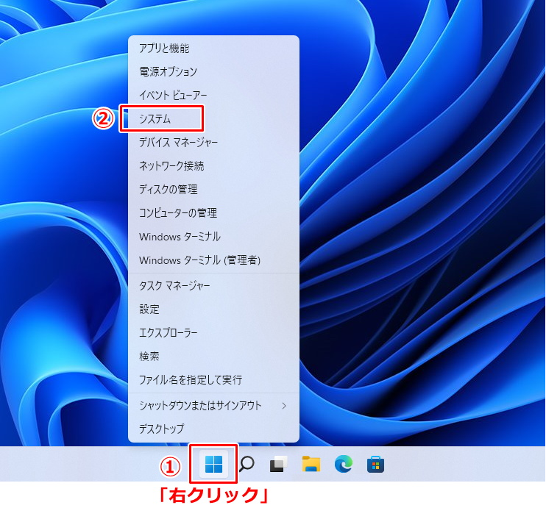

２．表示した画面右側で関連リンクの「ドメインまたはワークグループ」「システムの保護」「システムの詳細設定」のどれをクリックしても、システムのプロパティ画面が表示されます。
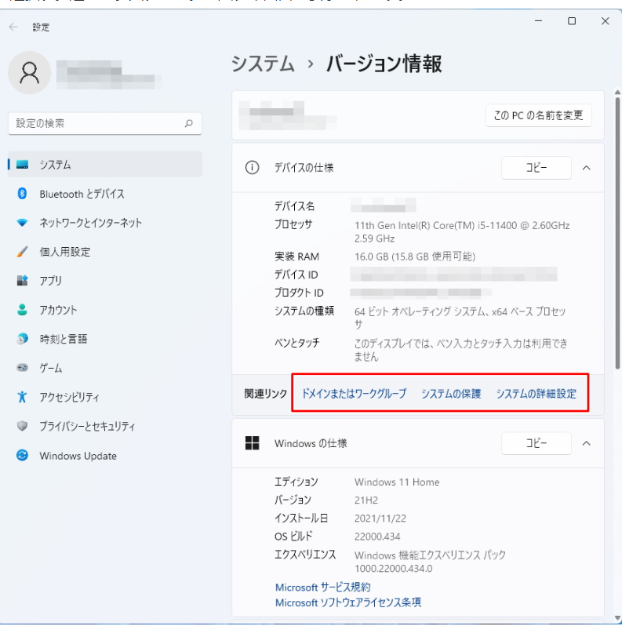

３．システムのプロパティ画面が表示されました。
「システムのプロパティ」を開きます。
「環境変数」をクリックしましょう。

下記の部分を編集します。

